price
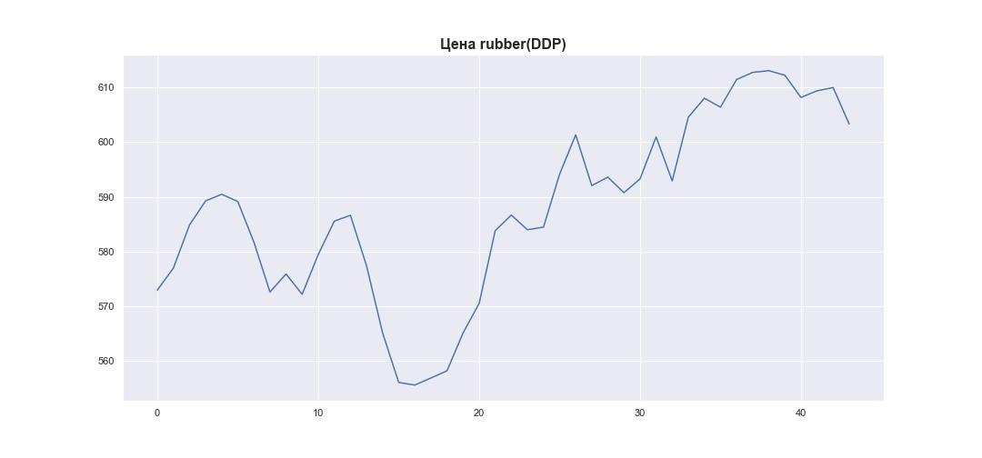
 | MWP_PRICE_EUR_EU
0 | 572.97
1 | 577.01
2 | 584.87
3 | 589.25
4 | 590.47
5 | 589.14
6 | 581.74
7 | 572.63
8 | 575.91
9 | 572.21
10 | 579.46
11 | 585.56
12 | 586.63
13 | 577.43
14 | 565.17
15 | 556.12
16 | 555.65
17 | 556.93
18 | 558.24
19 | 565.14
20 | 570.55
21 | 583.82
22 | 586.67
23 | 583.99
24 | 584.47
25 | 594.12
26 | 601.31
27 | 592.05
28 | 593.59
29 | 590.75
30 | 593.27
31 | 600.92
32 | 592.9
33 | 604.52
34 | 608
35 | 606.36
36 | 611.4
37 | 612.71
38 | 613.02
39 | 612.19
40 | 608.14
41 | 609.34
42 | 609.94
43 | 603.28

